4577-1
工程款支付证书 |  |  |  |  |  |  |  |  |  |  |  |  |  |  | 本次
工程名称 |  | 芜湖县2016年农村道路畅通工程老村级道路加宽（湾沚镇东潘路）工程 |  |  |  |  |  |  |  |  | 档案编号 |  | CD2016-091
合同金额 |  | 270,696.01 |  |  |  | 中标日期 | 2016.7.28 |  |  |  | 合作单位 |  | 李购本13956161171 |  | CD2016-091 | 98 | 4577 | 芜湖县2016年农村道路畅通工程老村级道路加宽（湾沚镇东潘路）工程 | 2016.7.28 | 270696.01 | 严书生 | 40日历天 | 芜湖县 湾沚镇 | 芜湖公司王冬汉13855369629 | 李够本13956161171 | 抽签项目，施工合同原件在庐江 | √
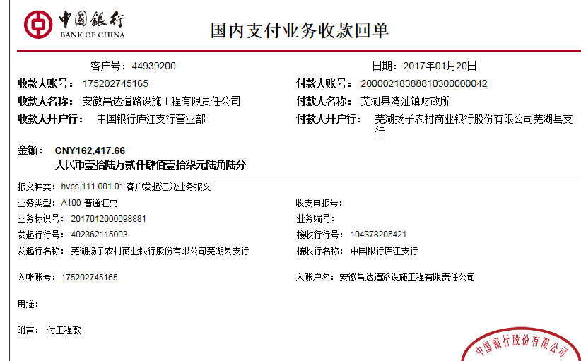
决算金额 |  |  |  |  |  | 竣工日期 |  |  |  |  | ERP编号 |  | 4577
序号 | 工程款到账 |  |  | 开票情况 |  | 成本发票 | 扣管理费 |  | 代扣税金 |  | 其他扣款 |  | 实际支付
 | 日期 | 账户 | 金额 | 日期 | 金额 | 金额 | 比例 | 金额 | 税率 | 金额 | 金额 | 备注 | 户名 | 金额
1 | 2017-01-20 | 中 | 162,417.66 | 2017-01-18 | 162,417.66 | 175,664.00 | 暂不扣 | 0.00 | 增值税及附加 | 14,485.90 | 500.00 |  |  | 147,431.76
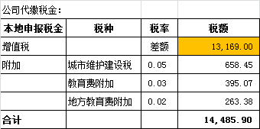
 |  |  |  |  |  |  |  |  |  |  |  | 扣除2016.12.19办理外经证费用500

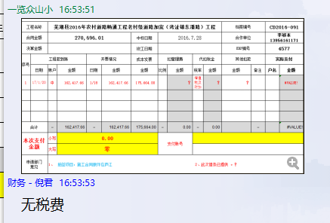
 |  |  |  |  |  |  |  |  |  |  |  |  |  |  | 1、 | 中标通知书、施工合同原件在合肥；竣工验收报告原件在庐江 |  |  |  |  |  | 2、此次借条已提供 。？

合计 |  | - | 162,417.66 | - | 162,417.66 | 175,664.00 | - | 0.00 | - | 14,485.90 |  | - |  | 147,431.76 | 54.46%
本次支付金额 |  | 小写 | 147,431.76 |  |  |  | 支付账号 |  | 李购本 农业银行芜湖县支行 |  |  |  |  |  | 完工证明？
 |  | 大写 | 147431.76 |  |  |  |  |  | 6228 4819 9114 9762 410
申请部门 意见 |  | 1、 | 抽签项目，施工合同原件在庐江 |  |  |  |  |  | 2、此次借条已提供 。？
项目管理 意见 |  | 何总、朱总已同意支付（附表背面截图）。
财务审核 意见
质安稽查 意见 |  | 是□否□营改增项目，及材料款支付核实：
总经理审批

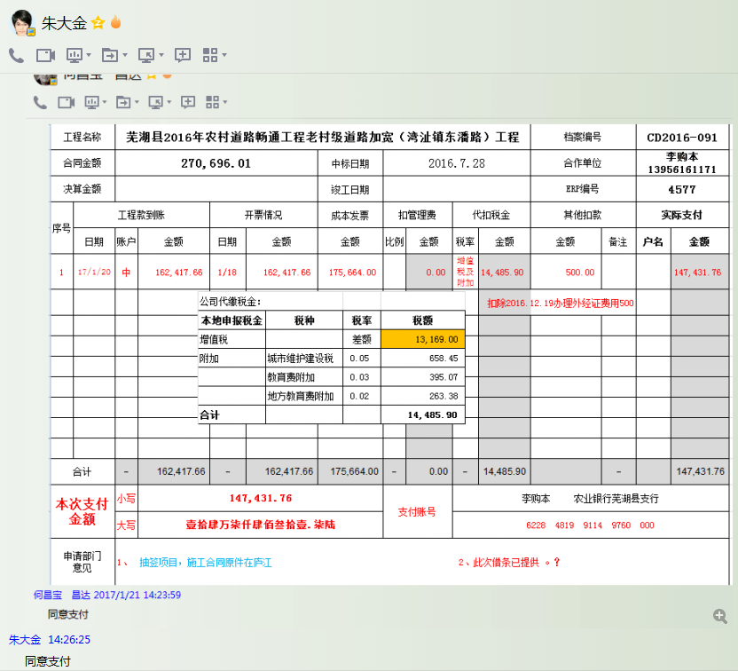

4577-1 (2)
工程款支付证书 |  |  |  |  |  |  |  |  |  |  |  |  |  |  | 本次
工程名称 |  | 芜湖县2016年农村道路畅通工程老村级道路加宽（湾沚镇东潘路）工程 |  |  |  |  |  |  |  |  | 档案编号 |  | CD2016-091
合同金额 |  | 270,696.01 |  |  |  | 中标日期 | 2016.7.28 |  |  |  | 合作单位 |  | 李购本13956161171 |  | CD2016-091 | 98 | 4577 | 芜湖县2016年农村道路畅通工程老村级道路加宽（湾沚镇东潘路）工程 | 2016.7.28 | 270696.01 | 严书生 | 40日历天 | 芜湖县 湾沚镇 | 芜湖公司王冬汉13855369629 | 李够本13956161171 | 抽签项目，施工合同原件在庐江 | √
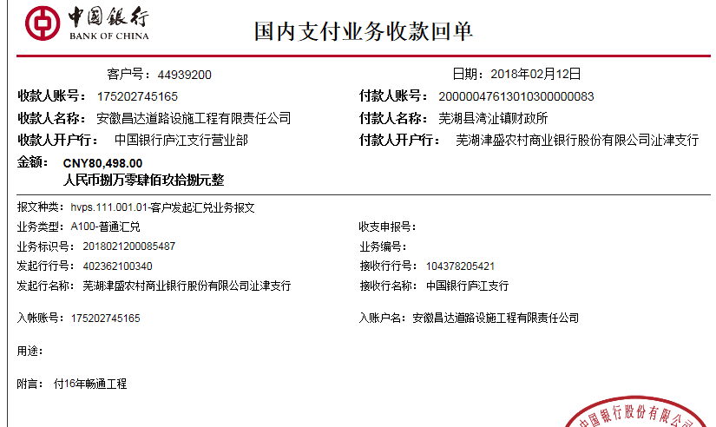
决算金额 |  |  |  |  |  | 竣工日期 |  |  |  |  | ERP编号 |  | 4577
序号 | 工程款到账 |  |  | 开票情况 |  | 成本发票 | 扣管理费 |  | 代扣税金 |  | 其他扣款 |  | 实际支付
 | 日期 | 账户 | 金额 | 日期 | 金额 | 金额 | 比例 | 金额 | 税率 | 金额 | 金额 | 备注 | 户名 | 金额
1 | 2017-01-20 | 中 | 162,417.66 | 2017-01-18 | 162,417.66 | 175,664.00 | 暂不扣 | 0.00 | 增值税及附加 | 14,485.90 | 500.00 |  |  | 147,431.76
 |  |  |  |  |  |  |  |  |  |  |  | 扣除2016.12.19办理外经证费用500
 | 本次
2 | 2018-02-12 | 中 | 80,498.00 | 2018-02-08 | 107,489.33 |  | 在年费范围内，管理费不扣 |  | 增值税及附加 | 9,587.00 | 1,000.00 | 年前办理，暂扣1000 | 李购本 | 69,911.00

 |  |  |  |  |  |  |  |  |  |  |  |  |  |  | 1、 | 中标通知书、施工合同原件在合肥；竣工验收报告原件在庐江 |  |  |  |  |  | 2、此次借条已提供 。？

合计 |  | - | 242,915.66 | - | 269,906.99 | 175,664.00 | - | 0.00 | - | 24,072.90 |  | - |  | 217,342.76 | 25.83%
本次支付金额 |  | 小写 | 69,911.00 |  |  |  | 支付账号 |  | 李购本 农业银行芜湖县支行 |  |  |  |  |  | 完工证明？
 |  | 大写 | 69911 |  |  |  |  |  | 6228 4819 9114 9762 410
申请部门 意见 |  | 1、 | 抽签项目，施工合同原件在庐江
项目管理 意见 |  | 何总、朱总已同意支付（附表背面截图）。
财务审核 意见
质安稽查 意见 |  | 是□否□营改增项目，及材料款支付核实：
总经理审批 |  |  |  |  |  |  |  | 董事长审批

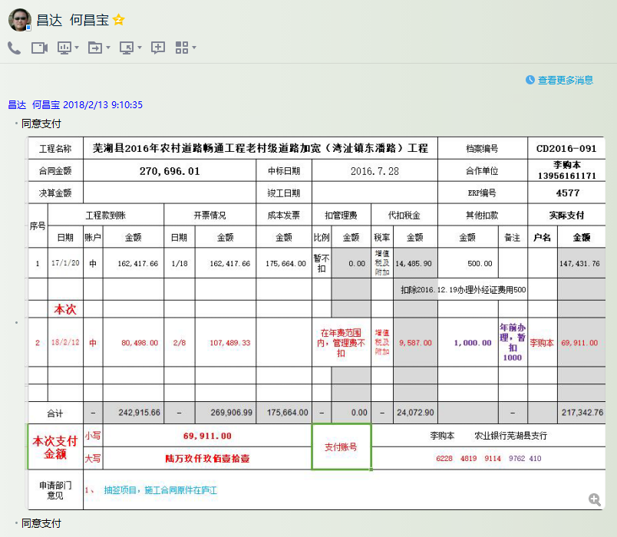

4577-1 (3)
工程款支付证书 |  |  |  |  |  |  |  |  |  |  |  |  |  |  | 本次
工程名称 |  | 芜湖县2016年农村道路畅通工程老村级道路加宽（湾沚镇东潘路）工程 |  |  |  |  |  |  |  |  | 档案编号 |  | CD2016-091
合同金额 |  | 270,696.01 |  |  |  | 中标日期 | 2016.7.28 |  |  |  | 合作单位 |  | 李购本13956161171 |  | CD2016-091 | 98 | 4577 | 芜湖县2016年农村道路畅通工程老村级道路加宽（湾沚镇东潘路）工程 | 2016.7.28 | 270696.01 | 严书生 | 40日历天 | 芜湖县 湾沚镇 | 芜湖公司王冬汉13855369629 | 李够本13956161171 | 抽签项目，施工合同原件在庐江 | √
决算金额 |  | 269,906.99 |  |  |  | 竣工日期 |  |  |  |  | ERP编号 |  | 4577
序号 | 工程款到账 |  |  | 开票情况 |  | 成本发票 | 扣管理费 |  | 代扣税金 |  | 其他扣款 |  | 实际支付
 | 日期 | 账户 | 金额 | 日期 | 金额 | 金额 | 比例 | 金额 | 税率 | 金额 | 金额 | 备注 | 户名 | 金额
1 | 2017-01-20 | 中 | 162,417.66 | 2017-01-18 | 162,417.66 | 175,664.00 | 暂不扣 | 0.00 | 增值税及附加 | 14,485.90 | 500.00 |  |  | 147,431.76
 |  |  |  |  |  |  |  |  |  |  |  | 扣除2016.12.19办理外经证费用500
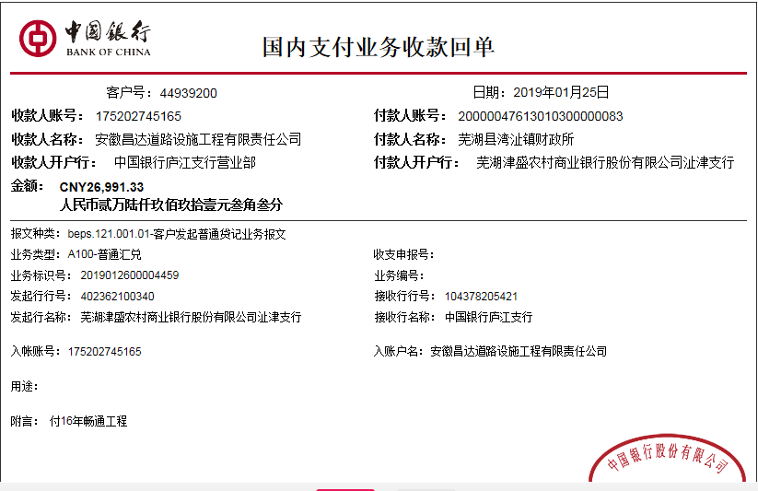
2 | 2018-02-12 | 中 | 80,498.00 | 2018-02-08 | 107,489.33 |  | 在年费范围内，管理费不扣 |  | 增值税及附加 | 9,587.00 | 1,000.00 | 年前办理，暂扣1000 | 李购本 | 69,911.00
 | 本次
3 | 本次申请支付因2018年前办理，暂扣1000 |  |  |  |  |  |  |  |  |  | -1,000.00 | 退暂扣
 | 2019-01-25 | 中 | 26,991.33 |  |  |  | 在年费范围内，管理费不扣 |  | 增值税及附加 | 0.00 | 2,000.00 | 预留损失准备金 |  | 25,991.33

 |  |  |  |  |  |  |  |  |  |  |  |  |  |  | 1、 | 中标通知书、施工合同原件在合肥；竣工验收报告原件在庐江 |  |  |  |  |  | 2、此次借条已提供 。？

 |  |  |  |  |  |  |  |  |  |  |  | 损失准备金累计：2000元
合计 |  | - | 269,906.99 | - | 269,906.99 | 175,664.00 | - | 0.00 | - | 24,072.90 | 2,500.00 | - |  | 243,334.09 | 9.60%
本次支付金额 |  | 小写 | 25,991.33 |  |  |  | 支付账号 |  | 详见报销单 |  |  |  |  |  | 完工证明？
 |  | 大写 | 25991.33
申请部门 意见 |  | 抽签项目，中标通知书、施工合同和内部承包协议书及审计报告复印件在庐江；无项目部章，所需资料用章均在原芜湖办事处和庐江经营中心盖的公章！
项目管理 意见 |  | 何总、朱总已同意支付（附表背面截图）。
财务审核 意见
质安稽查 意见
总经理审批

